상품제안서
[시장가방] 뉴토트백-핑크 | 상품코드: S16630

 |  |  |  |  |  | 02-713-8555 | www.synergygift.co.kr
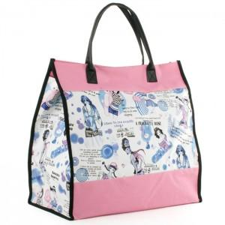

【상세/제작정보】 | 200개이하는 20,000원의 인쇄비가 추가됩니다.

【인쇄/포장옵션】 | 실크 / OPP(비닐)

【공급단가】 | 수량 | 200~ | 1,000~ | 2,000~ | 4,000~
*VAT별도 | 단가 | 3,780원 | 3,640원 | 3,500원 | 3,360원

【상품 URL】 | https://www.synergygift.co.kr:443/src/goods_detail.php?gdno=10648

